I. Část 3a
I. Část 3a
Grafické znázornění konsolidačního celku, jehož členem je povinná osoba, z hlediska vlastnického uspořádání

Grafické údaje o struktuře konsolidačního celku, jehož je povinná osoba součástí |  | Vyhláška č. 163/2014 Sb., v platném znění, příloha 10

Informace platné k datu: | 2020-12-31
Grafické znázornění konsolidačního celku, jehož členem je povinná osoba, z hlediska vlastnického uspořádání s vyznačením osob, které jsou zahrnuty do obezřetnostní konsolidace, a uvedením důvodu pro nezahrnutí do obezřetnostní konsolidace u ostatních osob |  | Bod 3 písm. c)
U daného subjektu stačí uvést příslušné číslo odůvodnění:
1 - není institucí, finanční institucí, podnikem pomocných služeb nebo společností spravující aktiva podle článku 18 odst. 8 nařízení (EU) č. 575/2013
2 - nezahrnutí subjektu z důvodu jeho velikosti, tj. subjekt splňuje podmínky podle článku 19 odst. 1 nařízení (EU) č. 575/2013
3 - subjekt není zahrnut z důvodů uvedených v článku 19 odst. 2 písm. a) nařízení (EU) č. 575/2013
4 - subjekt není zahrnut z důvodů uvedených v článku 19 odst. 2 písm. b) nařízení (EU) č. 575/2013
5 - subjekt není zahrnut z důvodů uvedených v článku 19 odst. 2 písm. c) nařízení (EU) č. 575/2013

IAD Investments, správ.spol., a.s.
IAD Investments, správ.spol., a.s.

50.00%
ZFP Investments, investiční společnost, a.s.
ZFP Investments, investiční společnost, a.s.

I. Část 3b
I. Část 3b
Grafické znázornění konsolidačního celku, jehož členem je povinná osoba, z hlediska řízení

Grafické údaje o struktuře konsolidačního celku, jehož je povinná osoba součástí |  | Vyhláška č. 163/2014 Sb., v platném znění, příloha 10

Informace platné k datu: | 2020-12-31
Grafické znázornění konsolidačního celku, jehož členem je povinná osoba, z hlediska řízení s vyznačením osob, které jsou zahrnuty do obezřetnostní konsolidace, a uvedením důvodu pro nezahrnutí do obezřetnostní konsolidace u ostatních osob |  | Bod 3 písm. d)
U daného subjektu stačí uvést příslušné číslo odůvodnění:
1 - není institucí, finanční institucí, podnikem pomocných služeb nebo společností spravující aktiva podle článku 18 odst. 8 nařízení (EU) č. 575/2013
2 - nezahrnutí subjektu z důvodu jeho velikosti, tj. subjekt splňuje podmínky podle článku 19 odst. 1 nařízení (EU) č. 575/2013
3 - subjekt není zahrnut z důvodů uvedených v článku 19 odst. 2 písm. a) nařízení (EU) č. 575/2013
4 - subjekt není zahrnut z důvodů uvedených v článku 19 odst. 2 písm. b) nařízení (EU) č. 575/2013
5 - subjekt není zahrnut z důvodů uvedených v článku 19 odst. 2 písm. c) nařízení (EU) č. 575/2013

IAD Investments, správ.spol., a.s.
IAD Investments, správ.spol., a.s.

50.00%
ZFP Investments, investiční společnost, a.s.
ZFP Investments, investiční společnost, a.s.

I. Část 4
I. Část 4
Údaje o činnosti povinné osoby

Údaje o činnosti povinné osoby
Vyhláška č. 163/2014 Sb., v platném znění, příloha 10
Informace platné k datu: |  | 2020-12-31
číslo řádku | Bod 4 písm. a) | Bod 4 písm. b) | Bod 4 písm. c)
 | Předmět podnikání (činnosti) zapsaný v obchodním rejstříku | Přehled činností skutečně vykonávaných | Přehled činností, jejichž vykonávání nebo poskytování bylo Českou národní bankou omezeno nebo vyloučeno
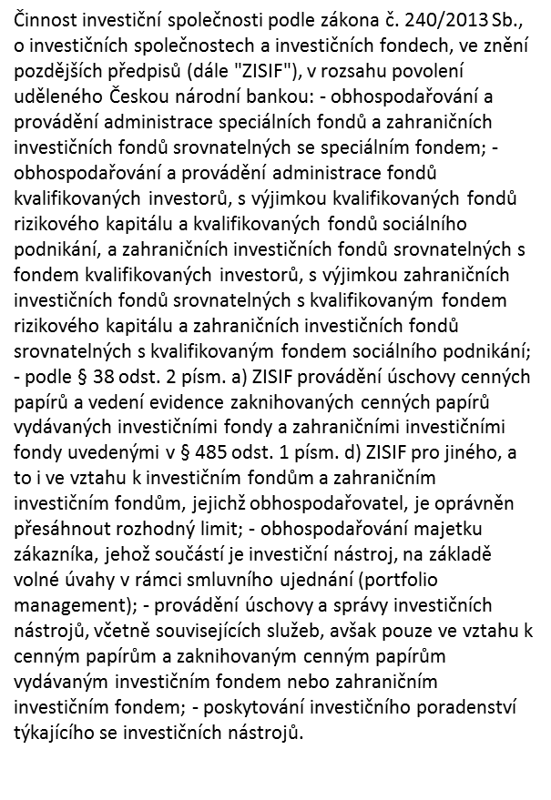
1 |  | k danému dni investiční společnost vykonávala pouze činnost obhospodařování a administrace speciálního fondu
2
3
…

